Sheet1
Marketing Approved | Image | Chart | Title | Affiliate Link | URL: Amazon | Sales Rank | Rating | Review Count | Price (¥) | Discount (%) | Extra Discount | One Time Coupon: Absolute | One Time Coupon: Percentage | One Time Coupon: Subscribe & Save % | isLowest | isLowest90 | buyBox30dDropPercent | Referral Fee % | Referral Fee based on current Buy Box price (¥) | Categories: Root | Buy Box: Stock | Grade | Fake Drop Flag | Seller Info | Commission Tier | Trending BSR | Variation Simplicity | 20-sec Pitch | Promo Image Placeholder | ASIN | New Price | Coupon | Verified | Storefront Image | Instagram Image
Yes | 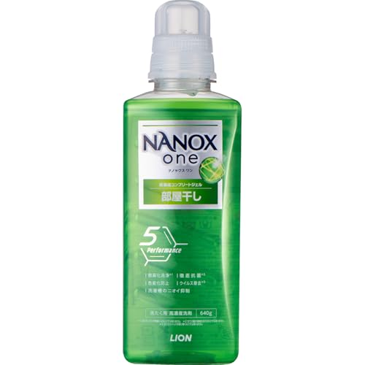 https://m.media-amazon.com/images/I/31b-0Am3kyL.jpg;https://m.media-amazon.com/images/I/51zODE+HbUL.jpg;https://m.media-amazon.com/images/I/51vbagriieL.jpg;https://m.media-amazon.com/images/I/51Wc5XZgGjL.jpg;https://m.media-amazon.com/images/I/51Gfyi5ZlXL.jpg;https://m.media-amazon.com/images/I/51RHmaRq3QL.jpg;https://m.media-amazon.com/images/I/515CTzxoOtL.jpg;https://m.media-amazon.com/images/I/51M7UR+R7uL.jpg | 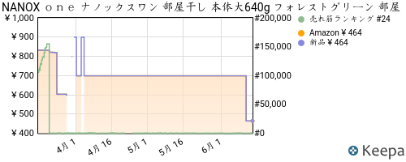 | NANOX ｏｎｅ ナノックスワン 部屋干し 本体大640g フォレストグリーン 部屋干し洗剤を超えた消臭力 洗濯洗剤 消臭 色変化防止 抗菌 ウイルス除去 洗濯槽のニオイ抑制 | https://www.amazon.co.jp/dp/B0DWXVPN73/?tag=pkmsalechanne-22 | https://www.amazon.co.jp/dp/B0DWXVPN73 | 22 | 4.4 | 3050 | 464 | 25.00% |  |  |  |  | FALSE | FALSE |  | 6.47% | 30 | ドラッグストア | 12 | D | FALSE |  |  | N/A | N/A |  |  | B0DWXVPN73 | 400 | 10% | 6/13 5AM
Yes | 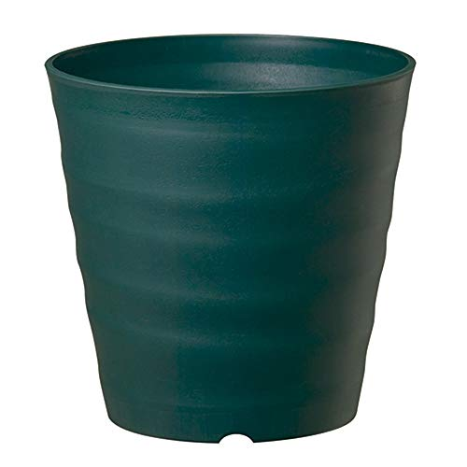 https://m.media-amazon.com/images/I/312U5MQP2aL.jpg;https://m.media-amazon.com/images/I/41T8e5D+zkL.jpg;https://m.media-amazon.com/images/I/416UbKKwkyL.jpg;https://m.media-amazon.com/images/I/51kHme21jpL.jpg;https://m.media-amazon.com/images/I/61wCofIUPGL.jpg;https://m.media-amazon.com/images/I/51uwi4IQ3CL.jpg;https://m.media-amazon.com/images/I/51SKtbVowkL.jpg;https://m.media-amazon.com/images/I/915tIDyREiL.jpg | 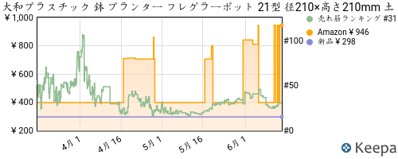 | 大和プラスチック 鉢 プランター フレグラーポット 21型 径210×高さ210mm 土容量5L ダークグリーン | https://www.amazon.co.jp/dp/B006OUYI8K/?tag=pkmsalechanne-22 | https://www.amazon.co.jp/dp/B006OUYI8K | 28 | 4.3 | 3349 | 399 | 30.00% |  |  |  |  | FALSE | FALSE |  | 7.52% | 30 | DIY・工具・ガーデン | 10 | D | FALSE |  |  | N/A | N/A |  |  | B006OUYI8K | 399 |  | 6/13 5AM
Yes | 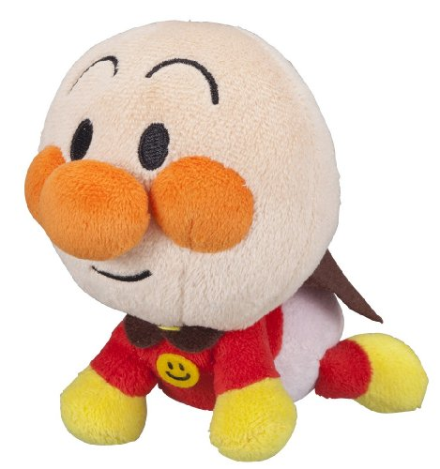 https://m.media-amazon.com/images/I/513l6lNzhZL.jpg;https://m.media-amazon.com/images/I/313MAdHFvDL.jpg | 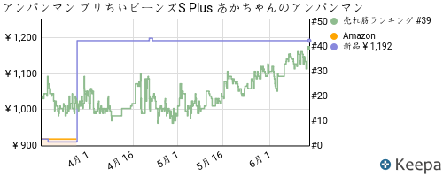 | アンパンマン プリちぃビーンズS Plus あかちゃんのアンパンマン | https://www.amazon.co.jp/dp/B00D39GTKA/?tag=pkmsalechanne-22 | https://www.amazon.co.jp/dp/B00D39GTKA | 33 | 4.6 | 6212 | 1577 | 28.00% |  |  |  |  | FALSE | FALSE |  | 10.02% | 158 | おもちゃ | 48 | D | FALSE |  |  | N/A | N/A |  |  | B00D39GTKA | 1577 | 100 | 6/13 5AM
Yes | 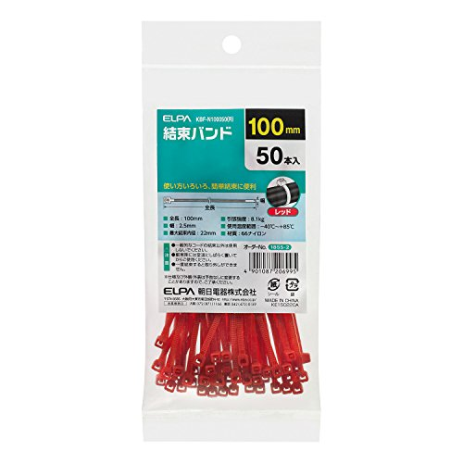 https://m.media-amazon.com/images/I/41s0UG0E6RL.jpg;https://m.media-amazon.com/images/I/61dIoVNXvBL.jpg | 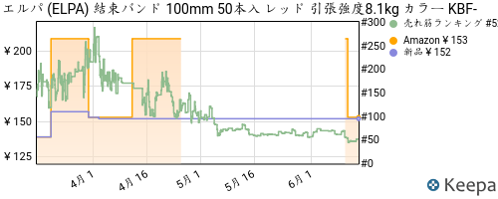 | エルパ (ELPA) 結束バンド 100mm 50本入 レッド 引張強度8.1kg カラー KBF-N100050(R) | https://www.amazon.co.jp/dp/B073PQSDSN/?tag=pkmsalechanne-22 | https://www.amazon.co.jp/dp/B073PQSDSN | 48 | 4.3 | 1853 | 153 | 28.00% |  |  |  |  | FALSE | FALSE |  | 19.61% | 30 | DIY・工具・ガーデン | 2 | D | FALSE |  |  | N/A | N/A |  |  | B073PQSDSN | 153 |  | 6/13 5AM
Yes | 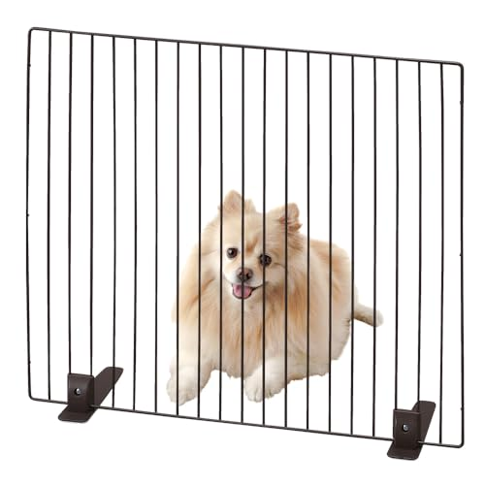 https://m.media-amazon.com/images/I/41N-SH2wJfL.jpg;https://m.media-amazon.com/images/I/514LeVM9kXL.jpg;https://m.media-amazon.com/images/I/51azJPvaTUL.jpg;https://m.media-amazon.com/images/I/51Ydb76HpyL.jpg;https://m.media-amazon.com/images/I/51lH3Z6bcNL.jpg;https://m.media-amazon.com/images/I/51-67kUoc5L.jpg;https://m.media-amazon.com/images/I/51G+eoCj-KL.jpg | 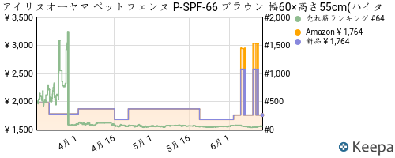 | アイリスオーヤマ ペットフェンス P-SPF-66 ブラウン 幅60×高さ55cm(ハイタイプ) | https://www.amazon.co.jp/dp/B08CZR6V2F/?tag=pkmsalechanne-22 | https://www.amazon.co.jp/dp/B08CZR6V2F | 52 | 4 | 270 | 1764 | 27.00% |  |  |  |  | FALSE | FALSE |  | 15.02% | 265 | ベビー＆マタニティ | 3 | D | FALSE |  |  | N/A | N/A |  |  | B08CZR6V2F | 1764 | 200 | 6/13 5AM
Yes | 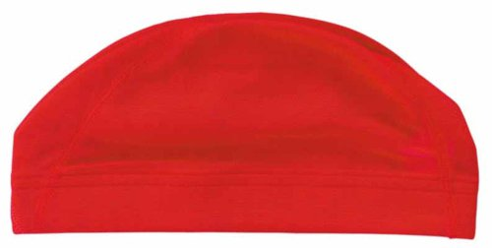 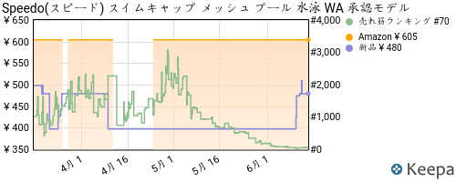 https://m.media-amazon.com/images/I/31EFrIkfYYL.jpg;https://m.media-amazon.com/images/I/31mqHXbmf5L.jpg;https://m.media-amazon.com/images/I/31A8WxxErAL.jpg |  | Speedo(スピード) スイムキャップ メッシュ プール 水泳 WA 承認モデル SD97C02 レッド L | https://www.amazon.co.jp/dp/B002V8T57I/?tag=pkmsalechanne-22 | https://www.amazon.co.jp/dp/B002V8T57I | 60 | 4.1 | 1009 | 605 | 81.00% |  |  |  |  | FALSE | FALSE |  | 4.96% | 30 | スポーツ＆アウトドア | 1000 | D | FALSE |  |  | N/A | N/A |  |  | B002V8T57I | 605 |  | 6/13 5AM
Yes | 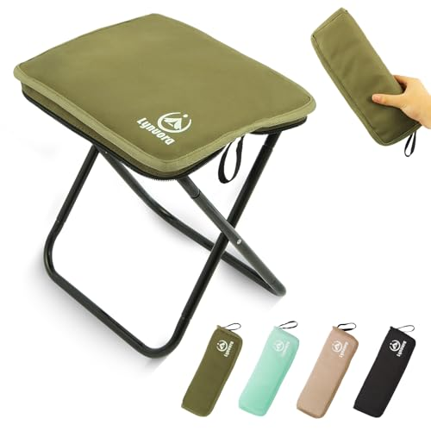 https://m.media-amazon.com/images/I/41MaAkQxwEL.jpg;https://m.media-amazon.com/images/I/31u+LWciiwL.jpg;https://m.media-amazon.com/images/I/51XRwUjDM8L.jpg;https://m.media-amazon.com/images/I/414q5Pq2dTL.jpg;https://m.media-amazon.com/images/I/51FUV2Oy1UL.jpg;https://m.media-amazon.com/images/I/41w47a4+dkL.jpg;https://m.media-amazon.com/images/I/419f-nPCt3L.jpg | 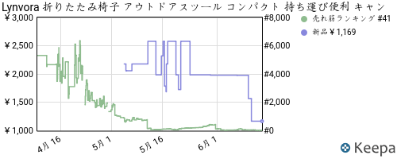 | Lynvora 折りたたみ椅子 アウトドアスツール コンパクト 持ち運び便利 キャンプ 超軽量330g 耐荷重90kg 釣り BBQ 登山 運動会 野外 キャンプ 屋外用/室内 簡易椅子 【2025New】ミリタリーグリーン | https://www.amazon.co.jp/dp/B0F3JRNS2H/?tag=pkmsalechanne-22 | https://www.amazon.co.jp/dp/B0F3JRNS2H | 64 | 3.9 | 84 | 1169 | 27.00% |  |  |  |  | FALSE | FALSE |  | 15.00% | 175 | スポーツ＆アウトドア | 46 | D | FALSE |  |  | N/A | N/A |  |  | B0F3JRNS2H | 1169 |  | 6/13 5AM
Yes | 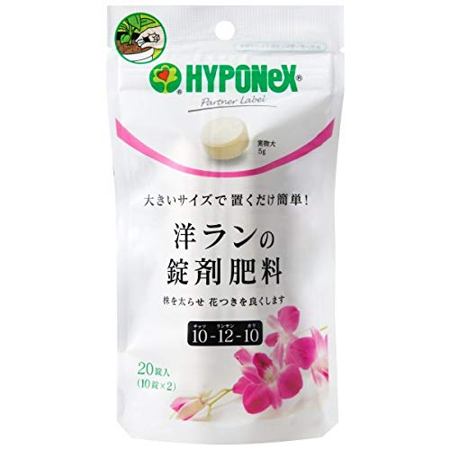 https://m.media-amazon.com/images/I/4167bA7VLSL.jpg | 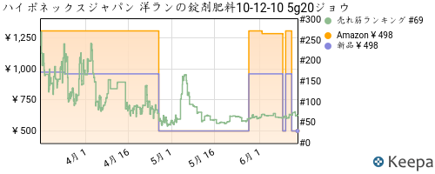 | ハイポネックスジャパン 洋ランの錠剤肥料10-12-10 5g20ジョウ | https://www.amazon.co.jp/dp/B07W41NBQH/?tag=pkmsalechanne-22 | https://www.amazon.co.jp/dp/B07W41NBQH | 68 | 4 | 533 | 498 | 62.00% |  |  |  |  | FALSE | FALSE |  | 15.01% | 75 | DIY・工具・ガーデン | 10 | D | FALSE |  |  | N/A | N/A |  |  | B07W41NBQH | 498 |  | 6/13 5AM
Yes | 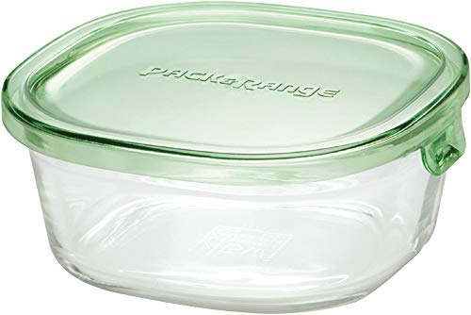 https://m.media-amazon.com/images/I/41eUT9KBzHL.jpg;https://m.media-amazon.com/images/I/411+h4zBLjL.jpg;https://m.media-amazon.com/images/I/41xGbu6HLLL.jpg;https://m.media-amazon.com/images/I/41MR3M4pcmL.jpg;https://m.media-amazon.com/images/I/41AsW6kgoWL.jpg;https://m.media-amazon.com/images/I/516LsmFYFJL.jpg;https://m.media-amazon.com/images/I/41P0b01LNOL.jpg;https://m.media-amazon.com/images/I/51uGt9IC6wL.jpg;https://m.media-amazon.com/images/I/41KtpFf16xL.jpg;https://m.media-amazon.com/images/I/41cnWdi4x6L.jpg;https://m.media-amazon.com/images/I/510QVxPMdnL.jpg;https://m.media-amazon.com/images/I/41qjtZMo2HL.jpg;https://m.media-amazon.com/images/I/319RXuVygRL.jpg | 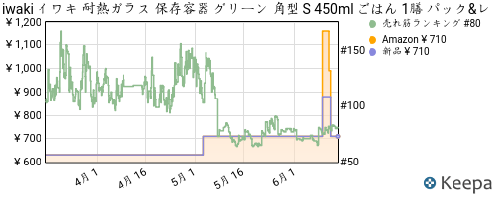 | iwaki イワキ 耐熱ガラス 保存容器 グリーン 角型 S 450ml ごはん 1膳 パック&レンジ | https://www.amazon.co.jp/dp/B0027WW1JW/?tag=pkmsalechanne-22 | https://www.amazon.co.jp/dp/B0027WW1JW | 78 | 4.5 | 6391 | 710 | 34.00% |  |  |  |  | FALSE | FALSE |  | 14.96% | 106 | ホーム＆キッチン | 10 | D | FALSE |  |  | N/A | N/A |  |  | B0027WW1JW | 650 | 50 | 6/13 5AM
Yes | 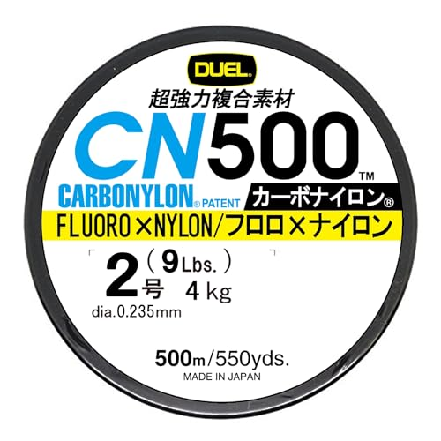 https://m.media-amazon.com/images/I/51+BNtXCUcL.jpg;https://m.media-amazon.com/images/I/51r5tV7ysTL.jpg;https://m.media-amazon.com/images/I/51QZVA917bL.jpg;https://m.media-amazon.com/images/I/31HksaEc+-L.jpg;https://m.media-amazon.com/images/I/41AZSZLCIYL.jpg | 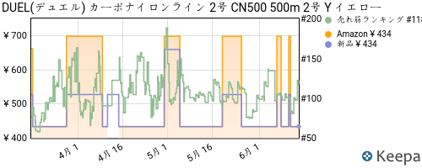 | DUEL(デュエル) カーボナイロンライン 2号 CN500 500m 2号 Y イエロー H3452-Y | https://www.amazon.co.jp/dp/B010VY0IH4/?tag=pkmsalechanne-22 | https://www.amazon.co.jp/dp/B010VY0IH4 | 81 | 4.1 | 6271 | 434 | 34.00% |  |  |  |  | FALSE | FALSE |  | 6.91% | 30 | スポーツ＆アウトドア | 6 | D | FALSE |  |  | N/A | N/A |  |  | B010VY0IH4 | 430 |  | 6/13 5AM
Yes | 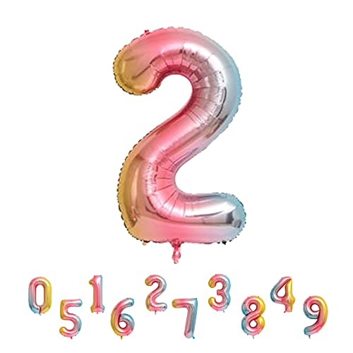 https://m.media-amazon.com/images/I/41Zt-Pa3U7L.jpg;https://m.media-amazon.com/images/I/31zheLTXXHL.jpg;https://m.media-amazon.com/images/I/51P6V9HUBAL.jpg;https://m.media-amazon.com/images/I/513G-nAPK8L.jpg;https://m.media-amazon.com/images/I/51wP9+c3JML.jpg;https://m.media-amazon.com/images/I/51pKvfuuVDL.jpg;https://m.media-amazon.com/images/I/41WirhyQteL.jpg | 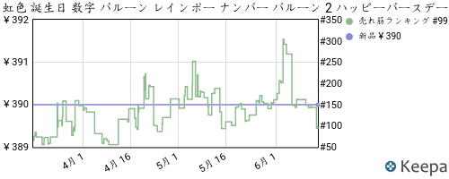 | 虹色 誕生日 数字 バルーン レインボー ナンバー バルーン 2 ハッピーバースデー バルーン 2歳 誕生日 数字 バルーン 32インチ 約80cm アルミ風船 結婚式 記念日 お祝い | https://www.amazon.co.jp/dp/B0C13RXP9T/?tag=pkmsalechanne-22 | https://www.amazon.co.jp/dp/B0C13RXP9T | 144 | 4.2 | 70 | 390 | 29.00% |  |  |  |  | FALSE | FALSE |  | 7.69% | 30 | おもちゃ | 10 | D | FALSE |  |  | N/A | N/A |  |  | B0C13RXP9T | 250 |  | 6/13 5AM
Yes | 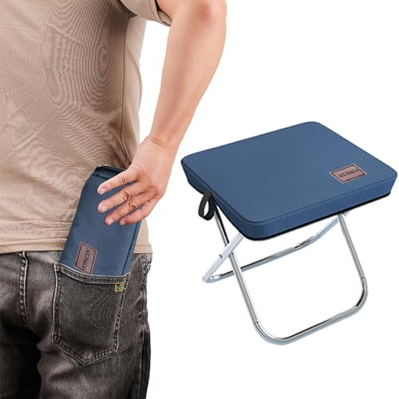 https://m.media-amazon.com/images/I/41jat70rEwL.jpg;https://m.media-amazon.com/images/I/414FOd9e0AL.jpg;https://m.media-amazon.com/images/I/51ihwq3uXUL.jpg;https://m.media-amazon.com/images/I/51UBRoak2eL.jpg;https://m.media-amazon.com/images/I/51EkMah6qyL.jpg;https://m.media-amazon.com/images/I/51gXdMt-Z-L.jpg;https://m.media-amazon.com/images/I/51dWXlygKpL.jpg | 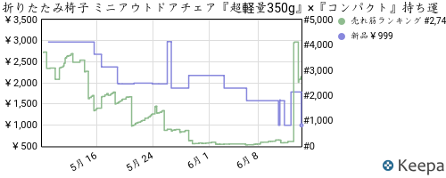 | 折りたたみ椅子 ミニアウトドアチェア『超軽量350g』×『コンパクト』持ち運び便利 5秒で開閉 耐荷重120kg 座面自体が収納ポーチになる折り畳み椅子 革ロゴ【2025Newモデル】お花見 GW旅行 お出かけ 日本語取扱説明書付き ‎収納後12横×28縦×5cm厚さ 展開後23横×28縦×26cm高さACC PARCO(ネービーブルー) | https://www.amazon.co.jp/dp/B0F626N64B/?tag=pkmsalechanne-22 | https://www.amazon.co.jp/dp/B0F626N64B | 145 | 3.7 | 53 | 999 | 29.00% |  |  |  |  | FALSE | FALSE |  | 15.02% | 150 | スポーツ＆アウトドア | 560 | D | FALSE |  |  | N/A | N/A |  |  | B0F626N64B | 800 |  | 6/13 5AM
Yes | 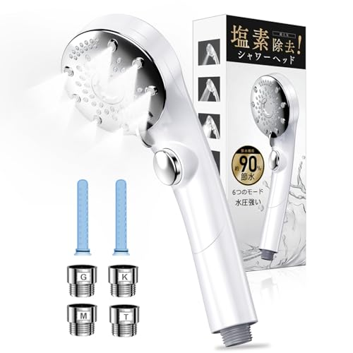 https://m.media-amazon.com/images/I/41gTtb640aL.jpg;https://m.media-amazon.com/images/I/31mm+cGScIL.jpg;https://m.media-amazon.com/images/I/41yL7D5TEhL.jpg;https://m.media-amazon.com/images/I/41qVfv1KSkL.jpg;https://m.media-amazon.com/images/I/41CiGIKMFXL.jpg;https://m.media-amazon.com/images/I/41ss6B7Ip5L.jpg;https://m.media-amazon.com/images/I/41TwbhO52DL.jpg;https://m.media-amazon.com/images/I/41TDgRspAJL.jpg | 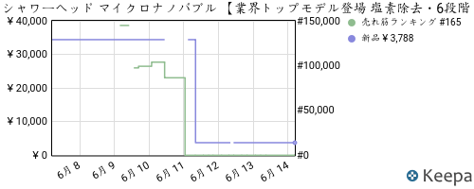 | シャワーヘッド マイクロナノバブル 【業界トップモデル登場 塩素除去・6段階水流】 シャワーヘッド 節水 高水圧 手元止水 超微細泡 極細水流 節水85％以上 肌ケア 美髪 毛穴汚れ除去 高洗浄力 ミストシャワー ヘッド ナノバブル 保温 保湿 うるおい 国際汎用基準ジョイント 4種類アダプター付き 取り付け簡単 プロ版 | https://www.amazon.co.jp/dp/B0FC5X4PX9/?tag=pkmsalechanne-22 | https://www.amazon.co.jp/dp/B0FC5X4PX9 | 152 | 4.6 | 2700 | 3788 | 75.00% |  |  |  |  | FALSE | FALSE |  | 15.00% | 568 | ホーム＆キッチン | 197 | D | FALSE |  |  | N/A | N/A |  |  | B0FC5X4PX9 | 3700 |  | 6/13 5AM

